【画面仕様書】_日本語共通パーツ
画面仕様書 |  |  | 画面名称 | 英語TOP画面 |  |  |  | 改訂日 | 2016-04-01 |  |  | 改訂者 |  | 上田啓弘
 |  |  | 物理名称 | ./english/index.html
 |  |  | 備考

レイアウト

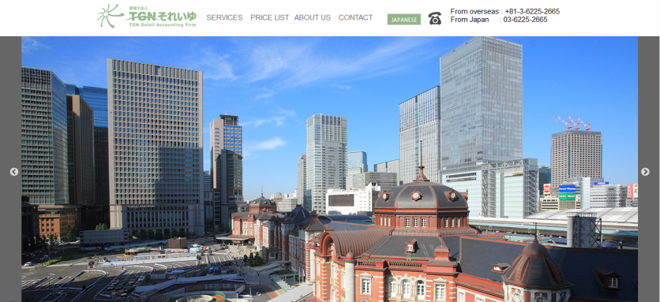
①
 | <レイアウト> | ※構成は同画面のワイヤーフレームを確認ください |  |  | ■概要
 |  |  |  |  | 英語トップページのヘッダー、メインビジュアルに関しての仕様
 |  |  |  |  | ※PC版コンテンツ
②
③
④
⑤
⑥
 |  |  |  |  | ※スマホ版コンテンツは青字で表記

 |  |  |  |  | ■画面遷移元
 |  |  |  |  | 1 |  | 各ページのヘッダーの「ENGLISH」ボタンより遷移
 |  |  |  |  | 2 |  | スマホ版はハンバーガーメニューの「ENGLISH」より遷移

 |  |  |  |  | ■画面遷移先
 | スマホ版ヘッダー ハンバーガーメニュー未展開時
 |  |  |  |  | No |  | 項目名 |  |  | 属性 | 遷移先画面名 |  | 物理パス
 |  |  |  |  | 1 |  | TGN それいゆ |  |  | リンク | 日本語TOP※1 |  | ./english/index.html
 |  |  |  |  |  |  |  |  |  |  |  |  | ./sp/index.html
 |  |  |  |  | 2 |  | SERVICES |  |  | リンク | 英語TOPのSERVICES |  | ./english/index.html
 |  |  |  |  |  |  |  |  |  |  |  |  | ./sp/english/index.html
メインビジュアルの写真
 |  |  |  |  | 3 |  | PRICE LIST |  |  | リンク | 英語TOPのPRICE LIST |  | ./english/index.html
 |  |  |  |  |  |  |  |  |  |  |  |  | ./sp/english/index.html
 |  |  |  |  | 4 |  | ABOUT US |  |  | リンク | 英語TOPのABOUT US |  | ./english/index.html
①
⑦
⑧
 | 英語TOP_SP画面のMENU未展開時 |  |  |  |  |  |  |  |  |  |  |  | ./sp/english/index.html
 |  |  |  |  | 5 |  | CONTACT |  |  | リンク | 英語TOPのCONTACT |  | ./english/index.html
 |  |  |  |  |  |  |  |  |  |  |  |  | ./sp/english/index.html
 |  |  |  |  | 6 |  | JAPANESE |  |  | リンク | 日本語TOP※2 |  | ./index.html
 |  |  |  |  |  |  |  |  |  |  |  |  | ./sp/english/index.html
 |  |  |  |  | 7 |  | 電話アイコン |  |  | リンク | TGN それいゆへ電話※3 |  | 0362252665
 | 英語TOP_SP画面のMENU展開時 |  |  |  | 8 |  | メールアイコン |  |  | リンク | 英語TOPのCONTACT※4 |  | ./sp/english/index.html

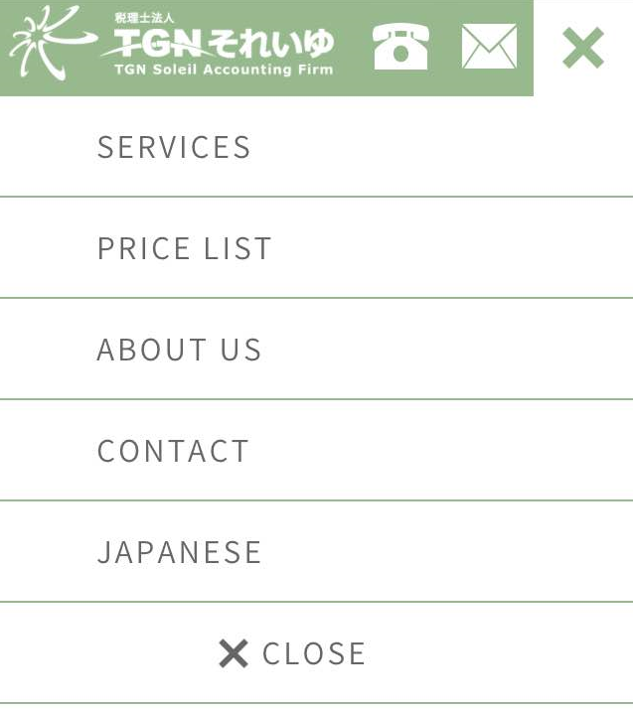
 |  |  |  |  | ※1 | スマホ版ではスマホの日本語TOPページへ遷移。
 |  |  |  |  | ※2 | スマホ版はハンバーガーメニューから選択可能
 |  |  |  |  | ※3 | スマホ版のみの実装
 |  |  |  |  | ※4 | スマホ版のみの実装

 |  |  |  |  | ■画面項目

 |  |  |  |  | 1. 税理士法人 TGN それいゆ TGN Soleil Accounting Firm
 |  |  |  |  |  | 打ち合わせで確定したロゴを使用。PC版ではクリックすることで、日本語TOP画面へ遷移する。各ページ共通。
 |  |  |  |  |  | スマホ版も同様の仕様でタップすることで、日本語TOP_SP画面へ遷移する。

 |  |  |  |  | 2. 当社のお客様専用ページ | グローバルナビゲーション
 |  |  |  |  |  | 打合せにて確定した「SERVICES」「PRICE LIST」「ABOUT US」「CONTACT」をナビゲーションに表記。
 |  |  |  |  |  | マウスを乗せている項目は下線が引かれ強調される。
 |  |  |  |  |  | 「JAPANESE」を押すと日本語TOPへ遷移する。
 |  |  |  |  |  | PC版の電話番号は国際、国内の２つを表記している。
 |  |  |  |  |  | 更新方法については、更新マニュアルを参照
 |  |  |  |  |  | スマホ版は次のハンバーガーメニューを参照

画面仕様書 |  |  | 画面名称 | 英語TOP画面 |  |  |  | 改訂日 | 2016-04-01 |  |  | 改訂者 |  | 上田啓弘
 |  |  | 物理名称 | ./english/index.html |  |  |  | システム名称
 |  |  | 備考

レイアウト

 | <レイアウト> | ※構成は同画面のワイヤーフレームを確認ください |  |  | ■画面項目
 | 英語TOP_SP画面のMENU未展開時 |  |  |  | 3. ハンバーガーメニュー
 |  |  |  |  |  | 打合せにて確定した「SERVICES」「PRICE LIST」「ABOUT US」「CONTACT」「JAPANESE」をハンバーガーメニューの
 |  |  |  |  |  | 項目としている。
 |  |  |  |  |  | 「MENU」を押すと展開し、「×」及び、「CLOSE」を選択するとMENU未展開時の状態へ戻る。
 |  |  |  |  |  | 更新作業については、更新マニュアルを参照
 | 英語TOP_SP画面のMENU展開時
 |  |  |  |  | 4. 電話アイコン
 |  |  |  |  |  | 打合せにて確定、タップすることで国内の電話番号へ転送される。
 |  |  |  |  |  | スマホ版のみ実装

 |  |  |  |  | 5. メールアイコン
 |  |  |  |  |  | 打合せで確定、タップすることで英語_SP画面のCONTACTへ遷移する。
 |  |  |  |  |  | スマホ版のみ実装

 |  |  |  |  | 6. メインビジュアル
 |  |  |  |  |  | 打合せにて確定した、写真を３枚使用している。日本語版とは異なり、キャッチコピーを配置せず、
 |  |  |  |  |  | メインビジュアルを強調し、スライダーを実装。
 |  |  |  |  |  | スマホ版も同様の仕様

画面仕様書 |  |  | 画面名称 | 英語TOP画面 |  |  |  | 改訂日 | 2016-04-01 |  |  | 改訂者 |  | 上田啓弘
 |  |  | 物理名称 | ./english/index.html |  |  |  | システム名称
 |  |  | 備考

レイアウト

 | <レイアウト> | ※構成は同画面のワイヤーフレームを確認ください |  |  | ■概要
 |  |  |  |  | 英語トップページのWelcome and Thank you for visiting visiting our website、SERVICESの仕様
 |  |  |  |  | ※PC版コンテンツ
 |  |  |  |  | ※スマホ版コンテンツは青字で表記

 |  |  |  |  | ■画面遷移元
 |  |  |  |  | 1 |  | PC版はヘッダーのグローバルナビ、フッターの「SERVICES」から遷移
 |  |  |  |  | 2 |  | スマホ版はハンバーガーメニュー、フッターの「SERVICES」から遷移

 |  |  |  |  | ■画面遷移先

Welcome and Thank you for visiting our website
 |  |  |  |  |  | 特になし

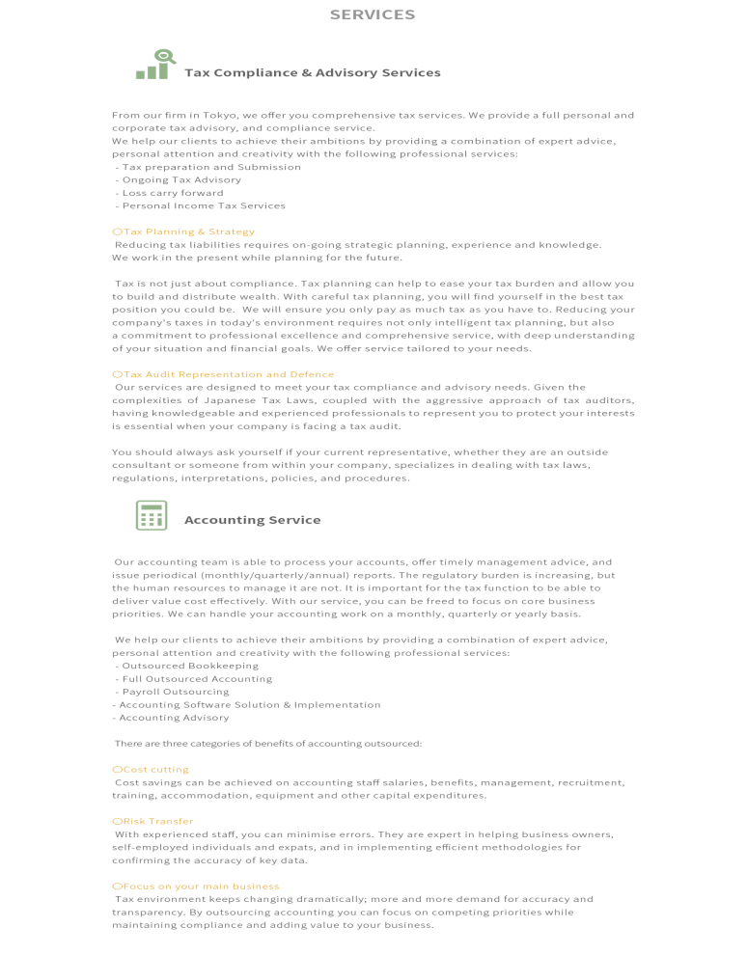
 |  |  |  |  | ■画面項目
 |  |  |  |  | 1. Welcome and Thank you for visiting
 |  |  |  |  |  | 見出しにWelcome and Thank you for visitingを使用。
 |  |  |  |  |  | 内容は受領した文章を使用。地球のイラストは日本語TOP画面に使用されているイラストを使用。
 |  |  |  |  |  | ※スマホ版も同様

 |  |  |  |  | 2. お客様専用ページ各項目 | SERVICES
 |  |  |  |  |  | 見出しにSERVICESを使用。
 |  |  |  |  |  | 内容は受領した文章を使用。グラフ、電卓のイラストは日本語TOP画面に使用されているイラストを使用
 |  |  |  |  |  | ※スマホ版はオレンジの見出しをタップすることで、内容が表示される。
 |  |  |  |  |  | 初期表示は未展開状態となっている。

SERVICES

画面仕様書 |  |  | 画面名称 | 英語TOP画面 |  |  |  | 改訂日 | 2016-04-01 |  |  | 改訂者 |  | 上田啓弘
 |  |  | 物理名称 | ./english/index.html |  |  |  | システム名称
 |  |  | 備考

レイアウト

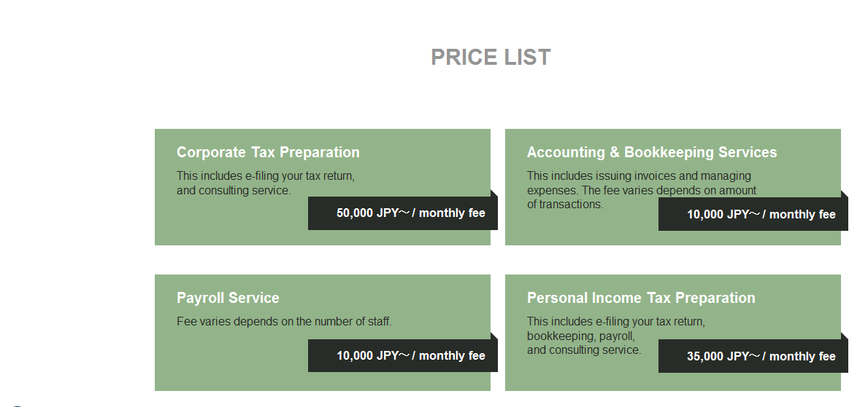
 | <レイアウト> | ※構成は同画面のワイヤーフレームを確認ください |  |  | ■概要
 |  |  |  |  | 英語トップページのPRICE LISTの仕様
 |  |  |  |  | ※PC版コンテンツ
 |  |  |  |  | ※スマホ版コンテンツは青字で表記

 |  |  |  |  | ■画面遷移元
 |  |  |  |  | 1 |  | PC版はヘッダーのグローバルナビ、フッターの「PRICE LIST」から遷移
 |  |  |  |  | 2 |  | スマホ版はハンバーガーメニュー、フッターの「PRICE LIST」から遷移

 |  |  |  |  | ■画面遷移先

 |  |  |  |  |  | 特になし

 |  |  |  |  | ■画面項目
 |  |  |  |  | 1. PRICE LIST
 |  |  |  |  |  | 見出しにPRICE LISTを使用
PRICE LIST
 |  |  |  |  |  | 内容は受領した文章を使用。円を「JPY」で表記している。
 |  |  |  |  |  | ※スマホ版は縦並びで表示されている。

②

④

⑨

画面仕様書 |  |  | 画面名称 | 英語TOP画面 |  |  |  | 改訂日 | 2016-04-01 |  |  | 改訂者 |  | 上田啓弘
 |  |  | 物理名称 | ./english/index.html |  |  |  | システム名称
 |  |  | 備考

レイアウト

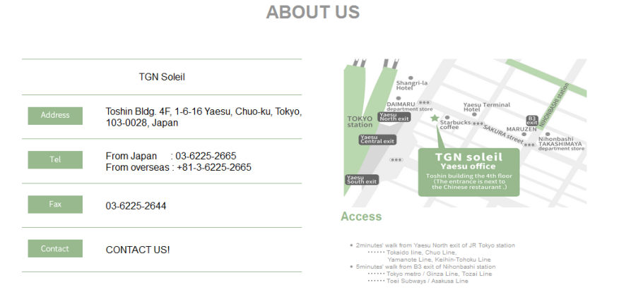
 | <レイアウト> | ※構成は同画面のワイヤーフレームを確認ください |  |  | ■概要
 |  |  |  |  | 英語トップページのABOUT USの仕様
 |  |  |  |  | ※PC版コンテンツ
 |  |  |  |  | ※スマホ版コンテンツは青字で表記

①
 |  |  |  |  | ■画面遷移元
 |  |  |  |  | 1 |  | PC版はヘッダーのグローバルナビ、フッターの「ABOUT US」から遷移
 |  |  |  |  | 2 |  | スマホ版はハンバーガーメニュー、フッターの「ABOUT US」から遷移

 |  |  |  |  | ■画面遷移先

②
 |  |  |  |  | No |  | 項目名 |  |  | 属性 | 遷移先画面名 |  |  | 物理パス
 |  |  |  |  | 1 |  | Tel |  |  | リンク | 国内番号、国際番号への発信 |  |  | 0362252665
 |  |  |  |  |  |  |  |  |  |  |  |  |  | 81362252665
 |  |  |  |  | 2 |  | CONTACT |  |  | リンク | 英語TOPのCONTACT※1 |  |  | ./english/index.html
 |  |  |  |  |  |  |  |  |  |  |  |  |  | ./sp/english/index.html


 |  |  |  |  | ※1 | スマホ版は英語TOP_SP画面へ遷移

 |  |  |  |  | ■画面項目
 |  |  |  |  | 1. ABOUT US
 |  |  |  |  |  | 見出しは「ABOUT US」を使用。

 |  |  |  |  | 2. TGN Soleil
 |  |  |  |  |  | 左側に「TGN Soleil」の会社概要を表記、右側に「地図」「ACCESS」を表記。
 |  |  |  |  |  | 打合せで確定した項目を使用している。「Tel」は国内、国際番号を併記。
 |  |  |  |  |  | 「CONTACT」の「ABOUT US!」をタップすると英語TOP画面の下の「CONTACT」へ遷移する。
 |  |  |  |  |  | スマホ版は「TEL」の番号をタップすると、タップした番号へ発信する。

Biograhyを表示
 |  |  |  |  | 3. Biography
 |  |  |  |  |  | 見出しにBiographyを使用。本文は受領した文章を使用。
 |  |  |  |  |  | スマホ版は地図、ACCESS、TGN Soleil、Biographyの順で縦並びに表記。

画面仕様書 |  |  | 画面名称 | 英語TOP画面 |  |  |  | 改訂日 | 2016-04-01 |  |  | 改訂者 |  | 上田啓弘
 |  |  | 物理名称 | ./english/index.html |  |  |  | システム名称
 |  |  | 備考

レイアウト

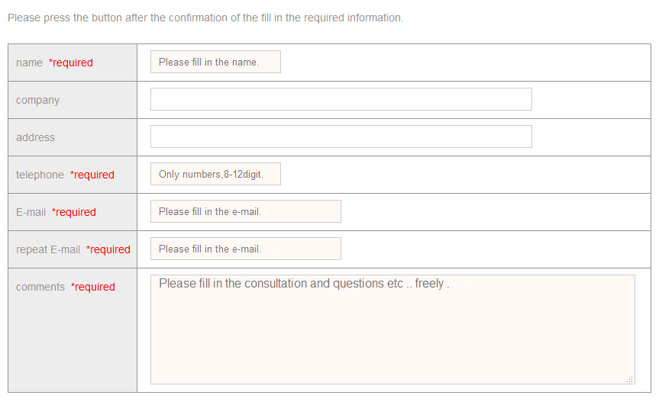
 | <レイアウト> | ※構成は同画面のワイヤーフレームを確認ください |  |  | ■概要
 |  |  |  |  | 英語トップページのABOUT USの仕様
 |  |  |  |  | ※PC版コンテンツ
 |  |  |  |  | ※スマホ版コンテンツは青字で表記

 |  |  |  |  | ■画面遷移元
 |  |  |  |  | 1 |  | PC版はヘッダーのグローバルナビ、フッター、「ABOUT US」の「CONTACT」から遷移
 |  |  |  |  | 2 |  | スマホ版はハンバーガーメニュー、フッター、「ABOUT US」の「CONTACT」から遷移

 |  |  |  |  | ■画面遷移先

 |  |  |  |  | No |  | 項目名 |  |  | 属性 | 遷移先画面名 |  |  | 物理パス
 |  |  |  |  | 1 |  | confirm |  |  | ボタン | confirm画面へ遷移※1 |  |  | ./english/contact_pc_confirmen.html

 |  |  |  |  |  |  |  |  |  |  |  |  |  | ./english/conf_spen.html

 |  |  |  |  | ※1 | スマホ版は英語_SP確認画面へ遷移

 |  |  |  |  | ■画面項目
 |  |  |  |  | 1. CONTACT
 |  |  |  |  |  | 見出しは「CONTACT」を使用。
①
 |  |  |  |  | 2. お問い合わせフォーム
 |  |  |  |  |  | 入力項目は「name」「company」「address」「telephone」「E-mail」「repeat E-mail」「comments」
 |  |  |  |  |  | 必須入力項目は「name」「telephone」「E-mail」「repeat E-mail」「comments」とする。
 |  |  |  |  |  | お問い合わせ画面の仕様を踏襲しているため、詳細は【画面仕様書】_お問い合わせ_PCを確認
 |  |  |  |  |  | 「confirm」ボタンを押すと入力確認画面へ遷移。
CONTACTの入力項目
 |  |  |  |  |  | 入力必須項目が未入力の場合エラーメッセージを表示する。
 |  |  |  |  |  | スマホ版は英語_SP確認画面へ遷移

画面仕様書 |  |  | 画面名称 | 英語TOP画面 |  |  |  | 改訂日 | 2016-04-01 |  |  | 改訂者 |  | 上田啓弘
 |  |  | 物理名称 | ./english/index.html |  |  |  | システム名称
 |  |  | 備考

レイアウト

①
②
④
 | <レイアウト> | ※構成は同画面のワイヤーフレームを確認ください |  |  | ■概要
 |  |  |  |  | 英語トップページのフッターの仕様
 |  |  |  |  | ※PC版コンテンツ
③
 |  |  |  |  | ※スマホ版コンテンツは青字で表記

 |  |  |  |  | ■画面遷移元
 |  |  |  |  | 1 |  | 特になし

 |  |  |  |  | ■画面遷移先

 |  |  |  |  | No |  | 項目名 |  |  | 属性 | 遷移先画面名 |  |  | 物理パス
 |  |  |  |  | 1 |  | SERVICES |  |  | リンク | 英語TOPのSERVICES |  | ./english/index.html
 |  |  |  |  |  |  |  |  |  |  |  |  | ./sp/english/index.html
 |  |  |  |  | 2 |  | PRICE LIST |  |  | リンク | 英語TOPのPRICE LIST |  | ./english/index.html
 |  |  |  |  |  |  |  |  |  |  |  |  | ./sp/english/index.html
 |  |  |  |  | 3 |  | ABOUT US |  |  | リンク | 英語TOPのABOUT US |  | ./english/index.html
 |  |  |  |  |  |  |  |  |  |  |  |  | ./sp/english/index.html
 |  |  |  |  | 4 |  | CONTACT |  |  | リンク | 英語TOPのCONTACT |  | ./english/index.html
 |  |  |  |  |  |  |  |  |  |  |  |  | ./sp/english/index.html

 |  |  |  |  | ■画面項目
 |  |  |  |  | 1. 項目
 |  |  |  |  |  | 項目は「SERVICES」「PRICE LIST」「ABOUT US」「CONTACT」を表記。
 |  |  |  |  |  | リンク先は画面遷移先を参照
 |  |  |  |  |  | スマホ版も同様の仕様

 |  |  |  |  | 2. コピーライト
 |  |  |  |  |  | コピーライトを表記
 |  |  |  |  |  | 打合せより確定、プライバシーポリシーは英語TOP画面に表記は不要
 |  |  |  |  |  | スマホ版も同様の仕様

